StageIndex
 | 사용할 스테이지 목록

[스테이지 1]

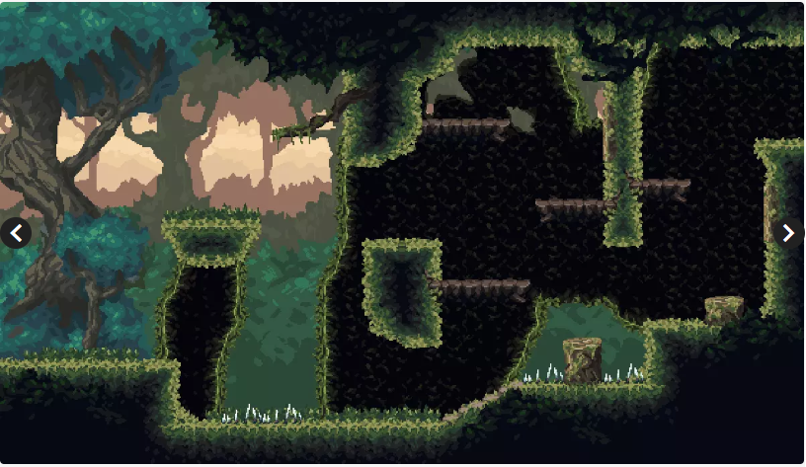

 |  | 스테이지 이름 : 조용한 숲
 |  | 사용 에셋 명 : Platformer Fantasy SET1
 |  | 에셋 컨셉 : 거대한 숲 초입
 |  | 플레이 컨셉 : 플레이어에게 기본적인 조작을 학습하며 게임에 대한 이해도를 넓히는 공간으로 기획

[스테이지 2]

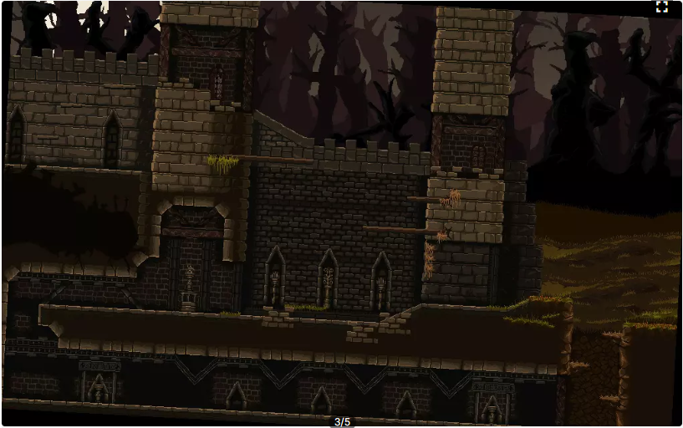
 |  | 스테이지 이름 : 말라버린 숲
 |  | 사용 에셋 명 : 1. Pixel Dark Forest 2. Platformer Fantasy SET2 3. Pixel Fantasy Strange World

 |  | 에셋 컨셉 : 숲이 끝나가는 것을 표현
 |  | 플레이 컨셉 : 새로운 가시함정을 통해 플레어에게 조작관련 재미를 추가한다

[1안 / 무료]
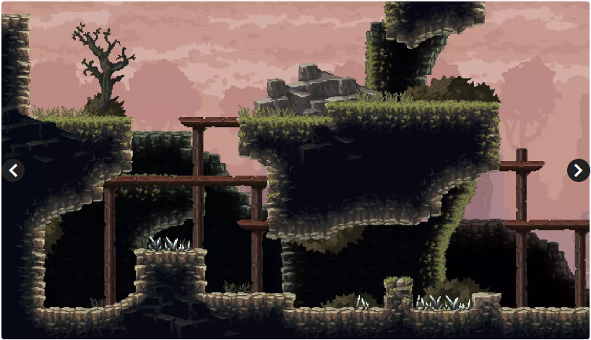

[2안 / 6$]
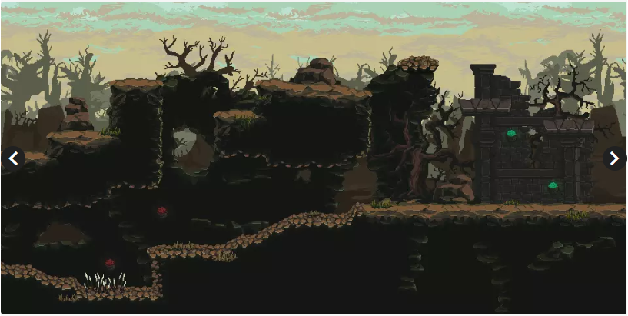

[3안 / 6$]

[스테이지 3]

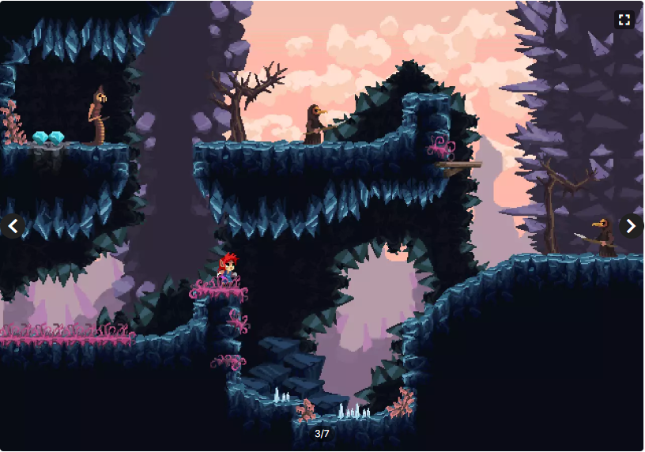
 |  | 스테이지 이름 : 지옥으로 향하는 길
 |  | 사용 에셋 명 : Crystal World Platformer
 |  | 에셋 컨셉 : 동굴 깊숙히 점점 들어가는 컨셉
 |  | 플레이 컨셉 : 가시 함정, 동굴 특유의 어두운 환경, 베베 꼬인 길 등의 특징이 존재한다

[스테이지 4]

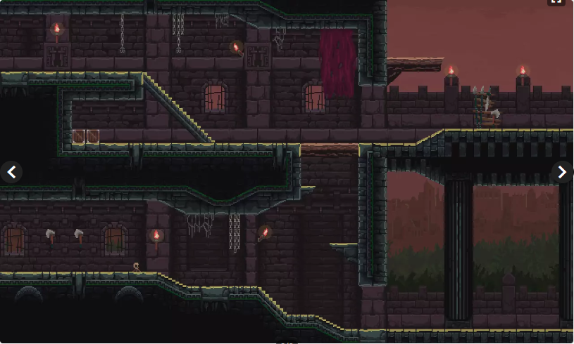
 |  | 스테이지 이름 : 하데스의 궁전
 |  | 사용 에셋 명 : Platformer Set
 |  | 에셋 컨셉 : 하데스가 존재하는 궁전
 |  | 플레이 컨셉 : 미정

